DELL PC
견 적 서

강원대학교 |  | 귀하
전화 :
팩스 :
담당 :

아래와 같이 견적합니다.

견 적 합 계 : | ₩1,260,000
견 적 일 자 : | 2017-10-31
결 재 조 건 :

품 명 | 규 격 | 수 량 | 단 가 | 금 액 | 세 액 | 합 계 액
 |  |  |  | - | - | -
데스크탑 | Inspiron5675-D923I5675102kr | 1 | 1,145,455 | 1,145,455 | 114,545 | 1,260,000
(DELL) |  |  |  | - | - | -
 | AMD 라이젠 R5-1400 (3.4G)
 | 8GB / 256GB SSD + 1TB HDD
 | DVD
 | Radeon RX 580
 | Windows 10 / 64비트

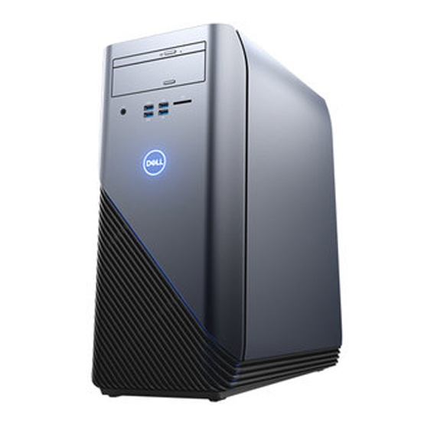

* 결제계좌 : 신한 110-138-600484 씨-넷 |  |  | 합 계 | 합 계 | 114,545 | 1,260,000
* 견적담당 : | 유지현(033-264-3200)
* REMARK

